Информация о профилях
Профили обучения и направленности на уровне среднего общего образования

Естественно-научный профиль ориентирует на такие сферы деятельности, как медицина, биотехнологии и др. В данном профиле для изучения на углубленном уровне выбираются учебные предметы и элективные курсы преимущественно из предметных областей «Математика и информатика» и «Естественные науки»: математика, информатика, физика, химия, биология, астрономия.
Гуманитарный профиль ориентирует на такие сферы деятельности, как педагогика, психология, общественные отношения и др. В данном профиле для изучения на углубленном уровне выбираются учебные предметы преимущественно из предметных областей «Русский язык и литература», «Общественные науки» и «Иностранные языки»: русский язык, литература, иностранный язык, обществознание.

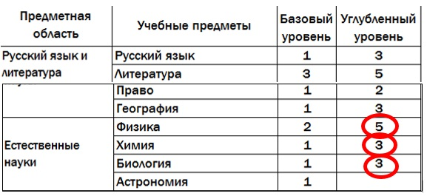
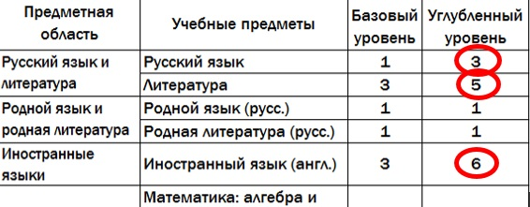

Рекомендуется выбирать предметы из области естественных наук для углубленного изучения
Рекомендуется выбирать языковые предметы и литературу для углубленного изучения

Социально-экономический профиль ориентирует на профессии, связанные с социальной сферой, финансами и экономикой, с обработкой информации, с такими сферами деятельности, как управление, предпринимательство, работа с финансами и др. В данном профиле для изучения на углубленном уровне выбираются учебные предметы преимущественно из предметных областей «Математика и информатика», «Общественные науки»: математика, информатика, история, география, экономика, право, обществознание.
Технологический профиль ориентирован на производственную, инженерную и информационную сферы деятельности, поэтому в данном профиле для изучения на углубленном уровне выбираются учебные предметы и элективные курсы преимущественно из предметных областей «Математика и информатика» и «Естественные науки»: математика, информатика, физика, химия, биология, астрономия.

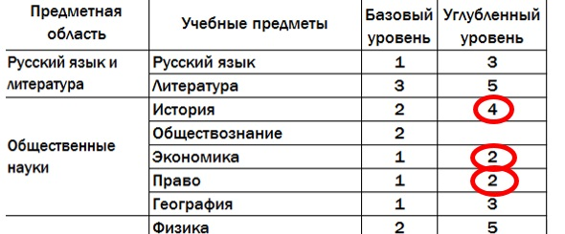
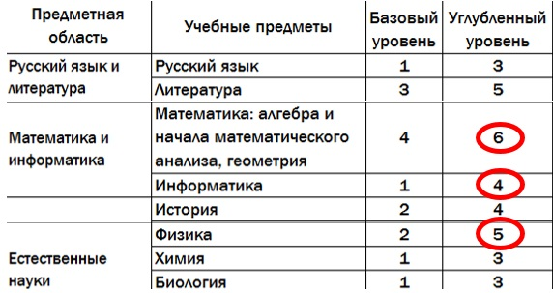

Рекомендуется выбирать предметы из области общественных наук для углубленного изучения
Рекомендуется выбирать математику, информатику и физику для углубленного изучения

Универсальный. Данный профиль подходит тем обучающимся, которые не определились с выбором профессии, сфера интересов ребенка не вписывается в рамки заданных выше профилей. Универсальный профиль позволяет обучающемуся ограничиться только изучением базовых предметов, не исключая углубленного изучения предметов. Согласно требованиям ФГОС среднего общего образования необходимо выбрать два предмета для углубленного изучения.

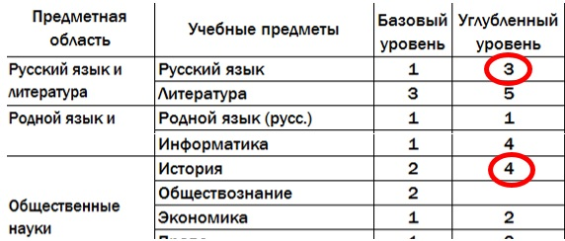

Нужно выбрать любые два предмета для углубленного изучения, например, русский язык и историю

Распределение часов
Распределение часов для последующего выбора предметов, изучаемых на базовом ИЛИ углубленном уровне

Предметная область | Учебные предметы. Базовый уровень | Кол-во часов в неделю 10 класс | Кол-во часов в неделю 11 класс | Кол-во часов 10 класс | Кол-во часов 11 класс | Кол-во часов за 2 года | Учебные предметы. Углубленный уровень | Кол-во часов в неделю 10 класс | Кол-во часов в неделю 11 класс | Кол-во часов 10 класс | Кол-во часов 11 класс | Кол-во часов за 2 года
Русский язык и литература | Русский язык | 1 | 1 | 34 | 34 | 68 | Русский язык | 3 | 3 | 102 | 102 | 204
 | Литература | 3 | 3 | 102 | 102 | 204 | Литература | 5 | 5 | 170 | 170 | 340
Родной язык и родная литература | Родной язык (русс.) | 1 | 1 | 34 | 34 | 68
 | Родная литература (русс.) | 1 | 1 | 34 | 34 | 68
Иностранные языки | Иностранный язык (англ.) | 3 | 3 | 102 | 102 | 204 | Иностранный язык (англ.) | 6 | 6 | 204 | 204 | 408
Математика и информатика | Математика: алгебра и начала математического анализа, геометрия | 4 | 4 | 136 | 136 | 272 | Математика: алгебра и начала математического анализа, геометрия | 6 | 6 | 204 | 204 | 408
 | Информатика | 1 | 1 | 34 | 34 | 68 | Информатика | 4 | 4 | 136 | 136 | 272
Общественные науки | История | 2 | 2 | 68 | 68 | 136 | История | 4 | 4 | 136 | 136 | 272
 | Обществознание | 2 | 2 | 68 | 68 | 136
 | Экономика | 1 | - | 34 |  | 34 | Экономика | 2 | 2 | 68 | 68 | 136
 | Право | - | 1 |  | 34 | 34 | Право | 2 | 2 | 68 | 68 | 136
 | География | 1 | 1 | 34 | 34 | 68 | География | 3 | 3 | 102 | 102 | 204
Естественные науки | Физика | 2 | 2 | 68 | 68 | 136 | Физика | 5 | 5 | 170 | 170 | 340
 | Химия | 1 | 1 | 34 | 34 | 68 | Химия | 3 | 3 | 102 | 102 | 204
 | Биология | 1 | 1 | 34 | 34 | 68 | Биология | 3 | 3 | 102 | 102 | 204
 | Астрономия | 1 | - | 34 |  | 34
Физическая культура и безопасность жизнедеятельности | Физическая культура | 3 | 3 | 102 | 102 | 204
 | Основы безопасности жизнедеятельности | 1 | 1 | 34 | 34 | 68
 | Индивидуальный проект | 2 | - | 68 |  | 68
Курсы по выбору
ИТОГО часов |  | 31 | 28 | 1054 | 952 | 2006 |  | 46 | 46 | 1564 | 1564 | 3128

 | - выделены предметы для обязательного изучения

